对比表
型号 | Ai-M61-01 | Ai-M61-32S | Ai-M61-32SU | Ai-M61-CBM
产品图片 | 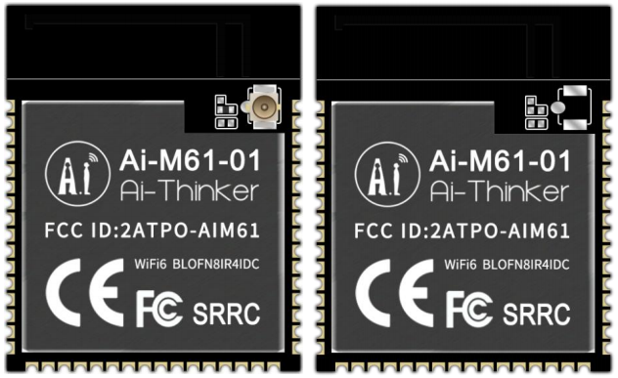 | 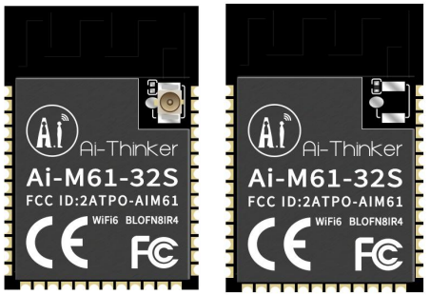 | 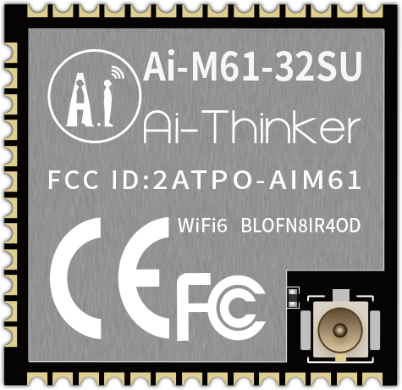 | 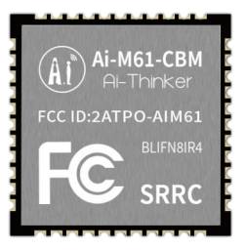
封装形式 | SMD-48 | SMD-40 | SMD-41 | SMD-44
尺寸(mm) | 31.0*25.0*3.1(±0.2)mm | 25.5*18.0*3.1(±0.2)mm | 19.0*18.0*3.1(±0.2)mm | 15.0*15.0*2.4(±0.2)mm
天线类型 | PCB板载天线/IPEX座子 | PCB板载天线/IPEX座子 | IPEX座子 | 邮票孔
供电范围 | 供电电压 2.97V ~ 3.6V，供电电流 ≥500mA | 供电电压 2.97V ~ 3.6V，供电电流 ≥500mA | 供电电压 2.97V ~ 3.6V，供电电流 ≥500mA | 供电电压 2.97V ~ 3.6V，供电电流 ≥500mA
支持接口 | 支持 Camera、MJPEG、Dispaly、Audio Codec、USB2.0、SDU、以太网 (EMAC)、SD/MMC(SDH)、SPI、UART、I2C、I2S、PWM、GPDAC、GPADC、ACOMP 和 GPIO 等 | 支持 Camera、MJPEG、Dispaly、Audio Codec、USB2.0、SDU、以太网 (EMAC)、SD/MMC(SDH)、SPI、UART、I2C、I2S、PWM、GPDAC、GPADC、ACOMP 和 GPIO 等 | 支持 Camera、MJPEG、Dispaly、Audio Codec、USB2.0、SDU、以太网 (EMAC)、SD/MMC(SDH)、SPI、UART、I2C、I2S、PWM、GPDAC、GPADC、ACOMP 和 GPIO 等 | 支持 Camera、MJPEG、Dispaly、Audio Codec、USB2.0、SDU、以太网 (EMAC)、SD/MMC(SDH)、SPI、UART、I2C、I2S、PWM、GPDAC、GPADC、ACOMP 和 GPIO 等
可用IO口数量 | 29个 | 26个 | 26个 | 35个
安全性 | WPS/WEP/WPA/WPA2/WPA3 | WPS/WEP/WPA/WPA2/WPA3 | WPS/WEP/WPA/WPA2/WPA3 | WPS/WEP/WPA/WPA2/WPA3
FLASH | 默认 8MByte，最大支持 16MByte | 默认 8MByte，最大支持 16MByte | 默认 8MByte，最大支持 16MByte | 默认8Mbyte

